エネルギー
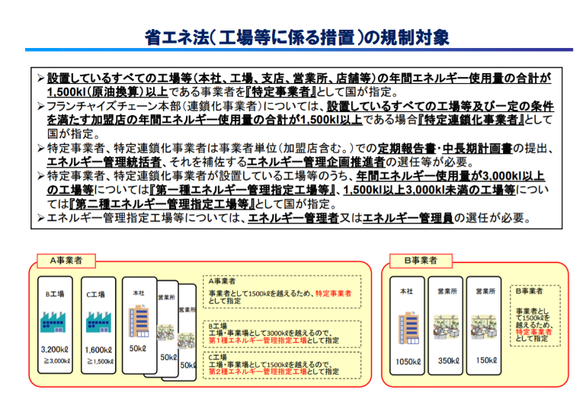
注）CO₂換算に当っては1000倍しています。
(一社)日本塗料工業会 安全環境担当行き FAX:03-3443-3599/e-mail:info@toryo.or.jp
 |  |  | 作成日： | 2022 年 月 日 |  |  |  |  | で塗りつぶした部分を記入ください。
 |  |  | 会社名：
 |  |  | 所属部署：
 |  |  | 作成者名：
 |  |  | 作成者e-mail：
 |  |  | TEL： |  | FAX:

※ISO 14001認証取得について
 | 貴社はISO 14001の認証取得をされていますか？ 該当項目に○を付けてください。 複数の事業所があり、書ききれない場合別紙にご記入の上、送付ねがいます。
 | 取得済： | 年 月 | ＿ | 取得予定 | ＿ | 未定

（1）エネルギー管理表

 | 項 目 |  | 2021 年度実績
1 | 売上金額（塗料、シンナーに限る） |  |  | （百万円）
 | 生産数量（同上） |  |  | （千トン）
 | 環境・安全衛生・防災対策投資金額 |  |  | （百万円） | ↓記入不要・事務局利用欄
2 | 分 類 | 種 類 | 消費量 |  | CO2換算係数 | CO2換算量(kg)
 | 電 力 | 電力 |  | 1000 kWh | 0.433 |  | kg
注）CO₂換算に当っては1000倍しています。
 | 燃料油 | Ａ重油 |  | ㎘ | 2.71 |  | kg
 |  | 軽油 |  | ㎘ | 2.58 |  | kg
 |  | 灯油 |  | ㎘ | 2.49 |  | kg
 | ガソリン |  |  | ㎘ | 2.32 |  | kg
 | ガ ス | 都市ガス |  | 1000m3 | 2.23 |  | kg
 |  | LPG |  | 1000kg | 3.00 |  | kg
 | 合 計 |  |  |  |  |  | kg

1) 売上高、生産数量は塗料とシンナーに限る。 又、本項目は調査・統計委員会の報告と同様、社外秘扱いといたします。
2) 環境・安全・衛生･防災対策投資金額は塗料、シンナーに関わる対策投資金額を記載願います。
3） CO2換算係数は、http:/ghg-santeikohyo.env.go.jpより。

＜省エネ法改正に伴う工場・事業所の対応実態調査＞
省エネ法は平成25年5月に改正され、平成26年４月に施行されました。

事業者全体で合計して1500ＫＬ以上であれば届出の量(kL)を記入ください。
また、第1種、第2種の管理指定工場に該当すれば、記入してください。
ＮＯ | エネルギー管理指定の範疇 |  | 該当工場・事業所 |  | エネルギー消費報告値（ｋＬ）
 |  |  |  |  |  |  |  | ←1500KL以上
 | (事業者全体）

1 | 第１種エネルギー管理指定工場等 |  |  |  |  |  |  | ←3000KL以上
2
3
4
5
6 | 第２種エネルギー管理指定工場等 |  |  |  |  |  |  | ←1500～3000KL
7
8
9
10

